Aufgabe_H
1 |  | Markieren Sie die Zellen A1 bis A5. Welche Werte können Sie nun in der Statuszeile ablesen? | Antwort:
1 |  | Welcher Text steht in der letzten gefüllten Zelle der Spalte A? | Antwort:
1 |  | Was erkennen Sie, wenn Sie den Bereich UM639 bis US652 markieren? | Antwort:
1 |  | Welche Bezeichnung hatte die Zelle mit dem Namen Schule vor der Umbenennung? | Antwort:
1 |  | Nehmen wir an, Sie müssten dieses Tabellenblatt drucken (bitte nicht wirklich ausdrucken …). Wie viele Blätter müssten Sie in den Drucker legen? | Antwort:

5 | 0
Aufgabe_H

 |  | Quelle: Bundesamt für Strassen / Verkehrsmonitoring
 |  | Auskunft: verkehrsdaten@astra.admin.ch

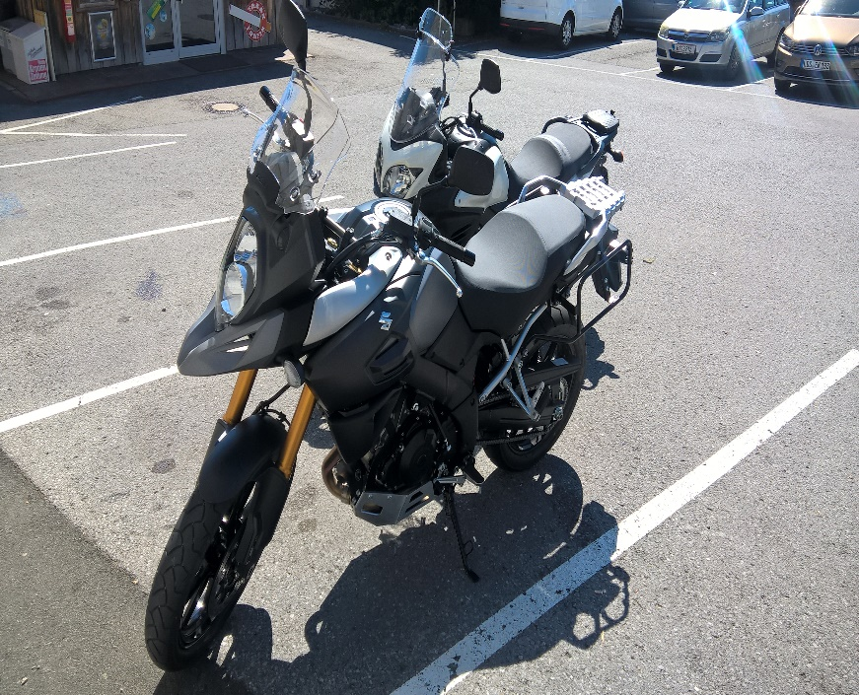

Korrekt?!

 |  |  |  | xx

Alles wird gut!

